界面&功能
界面相关 |  |  |  |  |  | 功能规则

1
 | 功能入口
 | 主界面点击锻造，点击镶嵌页签显示界面，
 | 主界面【当前为示例】

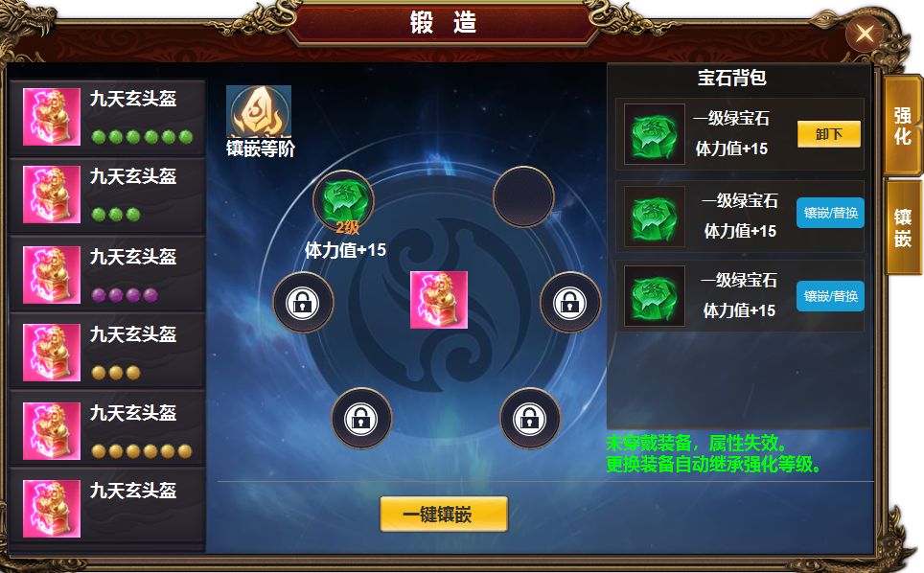
 |  |  | 美术需求 |  |  |  | 程序规则
2
3
4
 |  | 1 | 主界面 |  |  | 1 | 主界面
 |  |  | ▶ | 一级页签有选中状态 |  |  | ▶ | 点击锻造功能按钮，点击一级页签选择打开界面。
 |  | 2 | 二级页签 |  |  |  | ▶ | 一级页签有选中状态。
 |  |  | ▶ | 列表框底，列表有选中状态。 |  | 2 | 列表栏
 |  |  | ▶ | 四种颜色的小标记，与宝石颜色相搭配。 |  |  | ▶ | 显示装备icon，装备名称，已经镶嵌宝石数量用标记表示数量。每件装备最多装备六个宝石
 |  | 3 | 详情 |  |  |  | ▶ | 每种装备只可装备一种宝石，所以列表的标记是一种颜色的六个标记，
 |  |  | ▶ | 显示背景框底，每件装备镶嵌6个宝石 |  |  | ▶ | 点击列表后，右侧【3】展开详情，【4】位置不显示内容。此位置出现【选择槽位后可操作】
 |  |  | ▶ | 中间放置装备icon。需要底座 |  |  | ▶ | 首次打开默认选择第一个。
 |  |  | ▶ | 镶嵌等阶图标一个。 |  | 3 | 详情
 |  |  | ▶ | 一键镶嵌按钮。 |  |  | ▶ | 显示装备icon。已经镶嵌宝石icon。宝石属性,未解锁的标记，
 |  |  | ▶ | 锁形标记 |  |  | ▶ | 点击未解锁的标记，弹出询问框，是否花费XXX银两解锁此槽位的窗口。
 |  |  | ▶ | 宝石槽位有选中状态 |  |  | ▶ | 点击空槽位，选中后，可选择宝石背包里的宝石进行镶嵌（此时背包内可镶嵌的宝石后面的按钮都是镶嵌）
 |  | 4 | 宝石背包 |  |  |  | ▶ | 点击已有宝石的icon，右侧列表最上一列显示宝石icon 名称，和卸下按钮。（此时其它宝石只有可镶嵌的宝石等级高于此宝石时，后面按钮会出现替换，低等级的宝石不显示）
 |  |  | ▶ | 框底及列表框 |  |  | ▶ | 点击一键镶嵌，宝石根据可镶嵌的条件，根据等级高低自动替换。
 |  |  | ▶ | 两种颜色的按钮 |  | 4 | 宝石背包
 |  |  |  |  |  |  | ▶ | 点击空槽位时，显示全部可镶嵌的宝石。
 |  |  |  |  |  |  | ▶ | 点击已有宝石的槽位时，第一列显示此宝石的信息。后面的显示高于此宝石等级的宝石。
 |  |  |  |  |  |  | ▶ | 列表可滑动，显示顺序从宝石等级高-低的顺序，同等级宝石随机显示。
 |  |  |  |  |  |  | 穿戴装备时，宝石效果生效，脱下装备时，宝石效果失效。镶嵌在装备位置上。

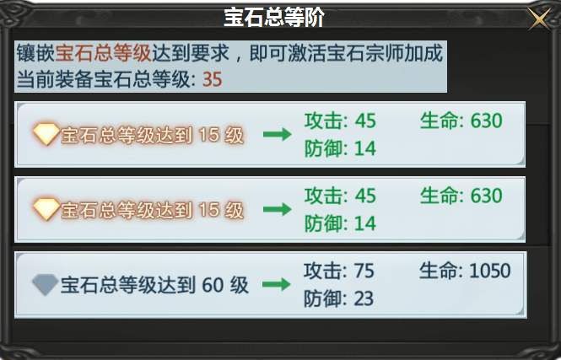
 |  | 1 |  | 二级弹窗及列表框
 |  |  |  | ▶ | 宝石镂空标记和实体标记

参考图
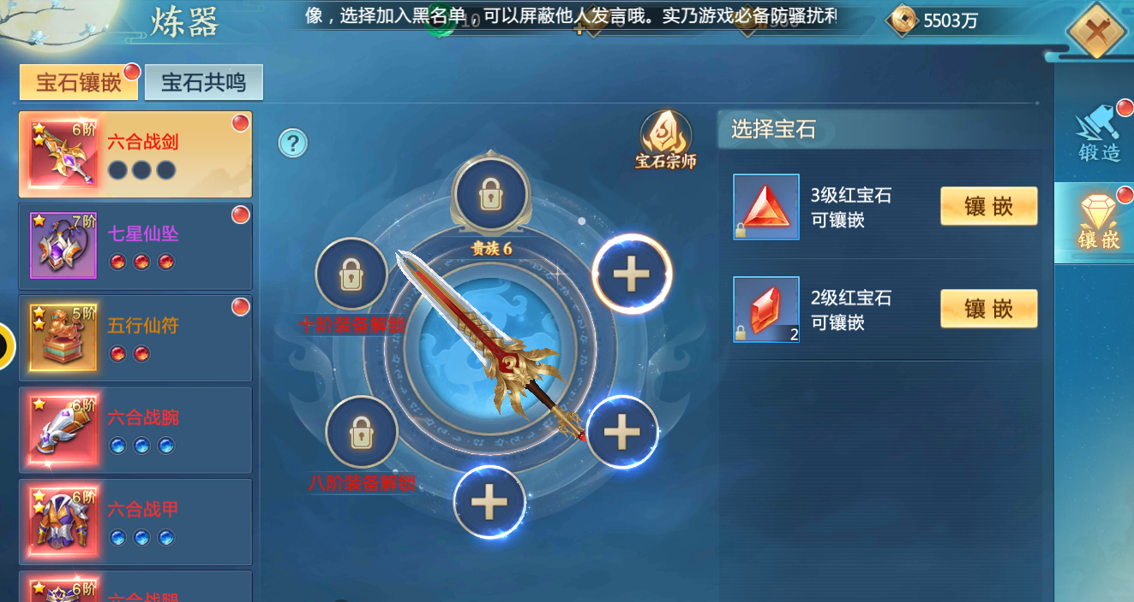
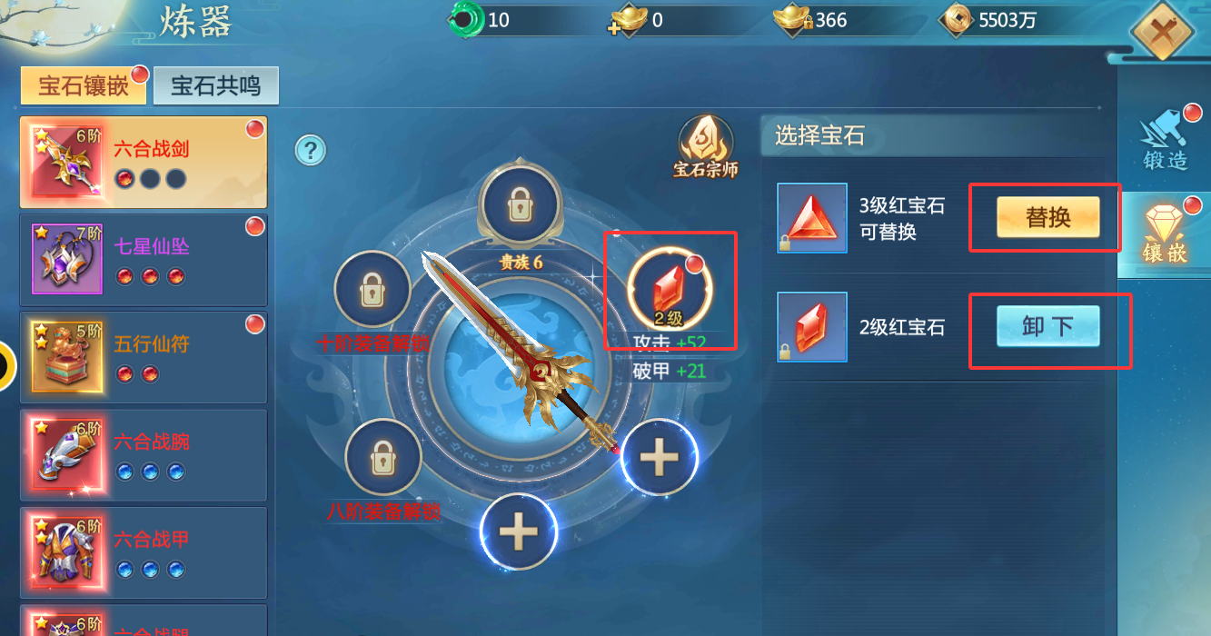
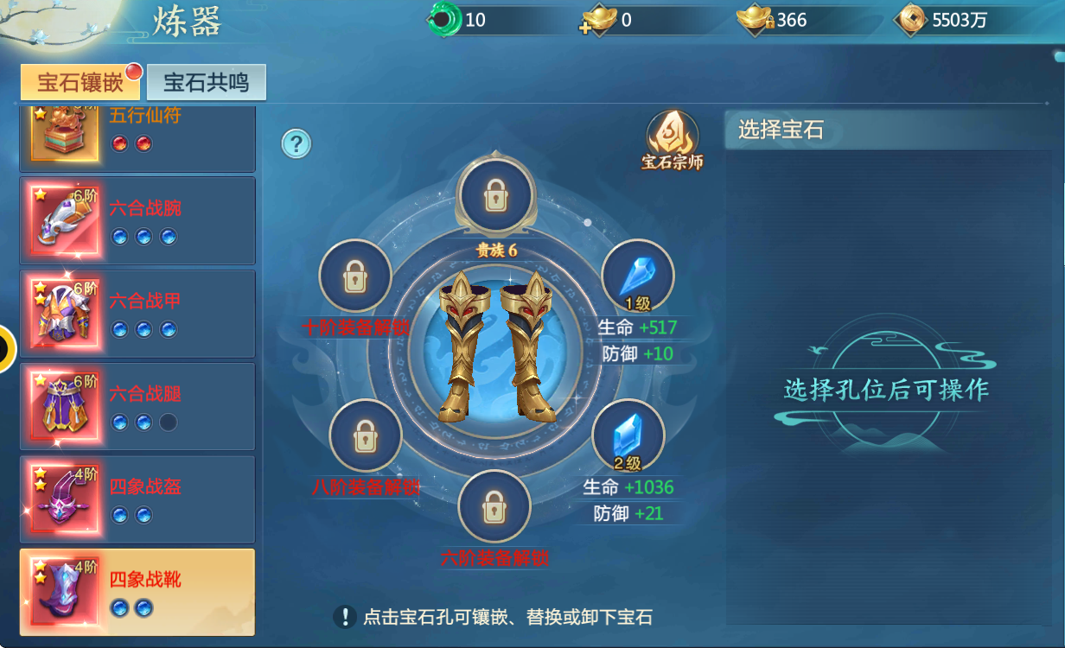
参考图

